상품제안서
여행용 미니 스팀다리미 HS-90C | 상품코드: F24561

 |  |  |  |  |  |  | 02-412-0044 | www.easy1.co.kr
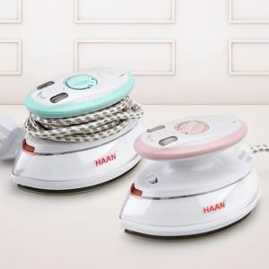

【상세/제작정보】 | <p>23년 9월 입고예정</p>

【인쇄/포장옵션】 | 실크 / 포장지포장

【공급단가】 | 수량 | 100~ | 300~ | 500~ | 1,000~ | 3,000~
*VAT별도 | 단가 | 30,130원 | 29,670원 | 28,970원 | 27,810원 | 26,650원

【상품 URL】 | https://dev.easy1.co.kr:443/src/goods_detail.php?gdno=24561

